Blad1

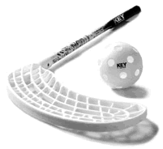


Innebandy Challenge
Sportlovs utmaning
Kryssa de utmaningar du har klarat av
försök att få minst en hel rad
Kan någon klara allt?

Knyta skorna 20 gånger | Passa till sig själv mot en vägg 200 gånger | Klara att trixa med bollen i luften 5 ggr | Passa 10 direktpass med en kompis med max en bollträff
Dra bollen runt en kona 100 varv | Spela med en kompis 20 minuter | Skjuta 200 dragskott | Lobba bollen över ett hinder 100 ggr
Skjuta 200 slagskott | Passa en kompis 200 gåner | Skjuta 5 slagskott i rad som träffar mål 5 meter ifrån mål | Fritt val i 20 minuter
Spel innebandy utomhus i 30 minuter | Spela innebandy 20 minuter på en helg. | Spela med en släkting i 20 minuter | Passa bolen mot en flaska/stole 100 ggr

